关系图
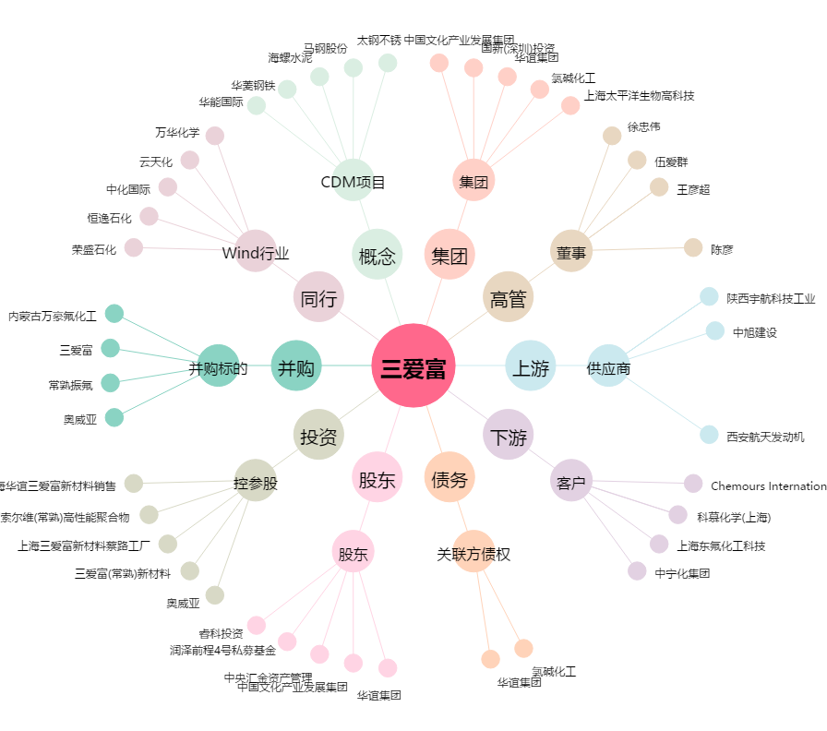
三爱富[600636.SH] - 关系概览图

